Transactions
API: | Customers |  | Recurso: GET | /credit-card-accounts/v1/accounts/{creditCardAccountID}/transactions

Request:

Field Name | Glosa FieldName | ISO20022 Type | JSON Data Type | Cardinalidad | Mandatory | Ejemplo | Observaciones
fromDate | Fecha de inicio del rango | ISODate | string (date) | [0..1] | No | "2025-01-01" | Fecha inicial para filtrar el historial de saldos.
toDate | Fecha de fin del rango | ISODate | string (date) | [0..1] | No | "2025-03-31" | Fecha final para filtrar el historial de saldos.
page | Número de página | Max5NumericText | number (int) | [0..1] | No | 1 | Para paginación, indica la página que se desea consultar.
pageSize | Tamaño de página | Max5NumericText | number (int) | [0..1] | No | 20 | Cantidad de registros por página en el historial.

Response:
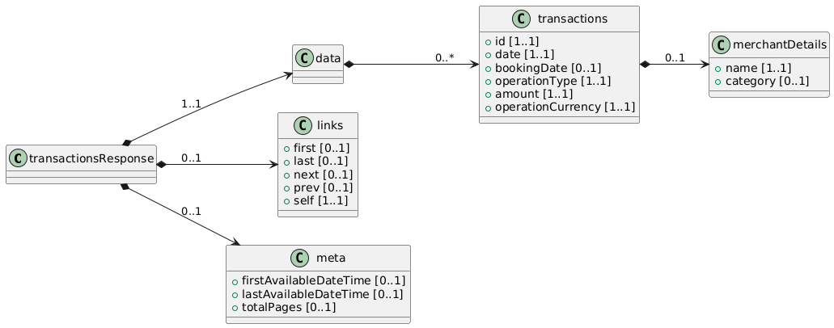
Field Name | Glosa FieldName | ISO20022 Type | JSON Data Type | Cardinalidad | Mandatory | Ejemplo | Observaciones | Path
transactionsResponse | Objeto principal | - | object | [1..1] | Sí |  | Raíz de la respuesta. | /transactionsResponse
data | Objeto principal | - | object | [1..1] | Sí |  | Raíz de la respuesta. | /transactionsResponse/data
transactions | Lista de movimientos | Array<Transaction> | array<object> | [0..*] | No |  | Array con las operaciones realizadas con la tarjeta. | /transactionsResponse/data/transactions
id | ID interno de la operación | Max40Text | string | [1..1] | Sí | "TXN67890" | Identificador único del movimiento. | /transactionsResponse/data/transactions/id
date | Fecha de la operación | ISODateTime | string (date-time) | [1..1] | Sí | "2025-02-15T12:00:00Z" | Fecha en que se efectuó la compra o cargo. | /transactionsResponse/data/transactions/date
bookingDate | Fecha contable de la operación | ISODate | string (date) | [0..1] | No | "2025-02-16" | Fecha en que se contabiliza en el estado de cuenta. | /transactionsResponse/data/transactions/bookingDate
operationType | Tipo de operación | OperationTypeCode | string | [1..1] | Sí | "PURCHASE", "PAYMENT" | Indica si es una compra, pago, avance, etc. | /transactionsResponse/data/transactions/operationType
amount | Monto de la operación | Amount | number | [1..1] | Sí | 30000 | Valor monetario de la transacción. | /transactionsResponse/data/transactions/amount
operationCurrency | Moneda de la operación | ISO4217CurrencyCode | string | [1..1] | Sí | "CLP" | Moneda en que se efectuó el cargo (CLP, USD...). | /transactionsResponse/data/transactions/operationCurrency
merchantDetails | Información del comercio | MerchantDetailsType | object | [0..1] | No |  | Incluye datos del comercio donde se realizó la compra. (p.ej. nombre, rubro). | /transactionsResponse/data/transactions/merchantDetails
name | Nombre del comercio | Max140Text | string | [1..1] | No | "Tienda ABC" | Nombre comercial donde se realizó la operación. | /transactionsResponse/data/transactions/merchantDetails/name
category | Categoría comercial | Max70Text | string | [0..1] | No | "Electrónica" | Rubro o MCC (Merchant Category Code). | /transactionsResponse/data/transactions/merchantDetails/category

